Sheet1
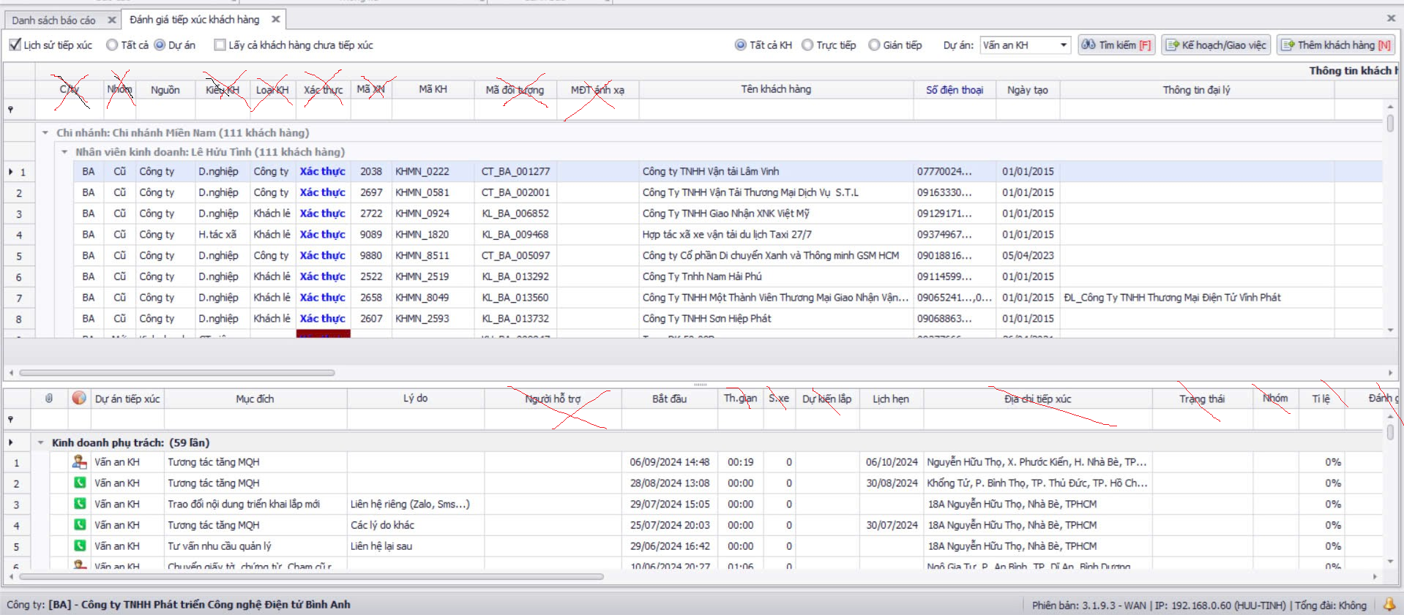
Nguồn
-Tên công ty

Dự án tiếp xúc | Mục đích | Kết quả
- Gọi điện - Gặp mặt | - Tương tác tăng MQH - Thu phí - Khách chuyển đổi sang dv khác - Chuyển đồi từ nhà cc khác - Khác | Tự ghi

gia hạn 960k
nghị định 1980k

